Menú
INTRODUCCIÓN A LA INTERFAZ DE EXCEL

 | Ventana principal de Excel

1
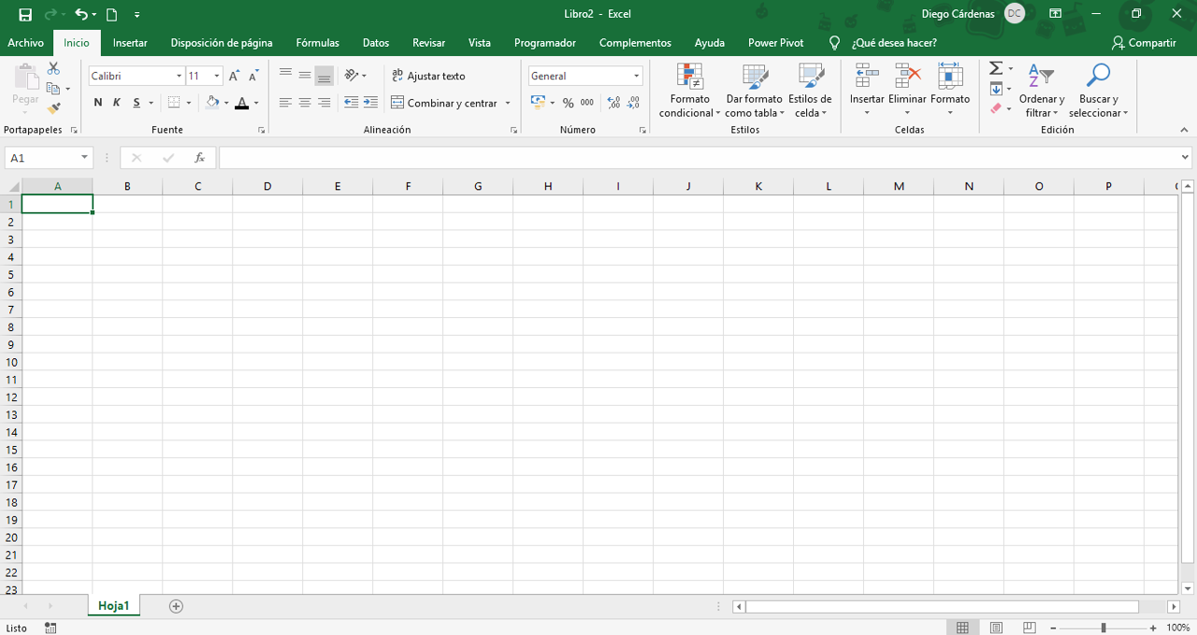

2

 |  | Hey!
3

Ventana Principal
INTRODUCCIÓN A LA INTERFAZ DE EXCEL
 |  |  |  | Volver al Menú

1 | BARRA SUPERIOR

La barra de herramientas de acceso rápido es una barra de herramientas que se puede personalizar y que contiene un conjunto de comandos independientes de la ficha en la cinta de opciones que se muestra. Esta barra se puede mover desde una de las dos ubicaciones posibles y se le pueden agregar botones que representan comandos.
Barra de herramientas de acceso rápido

 |  |  | Desplegable

Se ubica en la parte central de la barra superior. Por defecto, los documentos se nombran Libro1, Libro 2, etc. Puede editarse solo con hacer clic en el nombre, pero también puedes hacerlo al guardar el documento o desde su carpeta de archivos.
Nombre del documento y programa

 |  | Todos los documentos nuevos 'en blanco' tienen esta denominación.

Ubicada en la parte superior derecha, esta sección muestra información de la cuenta del usuario, como el nombre, correo y una foto. Además, si usas un dispositivo Windows, encontrarás a la derecha los botones de cerrar, minimizar y maximizar, o a la izquierda, si es que usas MacOS.
Información de la cuenta y más accesos rápidos

 |  |  | Opciones de presentación de la cinta de opciones.

Cinta de Opciones
INTRODUCCIÓN A LA INTERFAZ DE EXCEL
 |  |  | Volver al Menú

2 | CINTA DE OPCIONES

Aquí se agrupan los botones según las funciones que realizan. Algunas tienen un menú desplegable en la parte inferior derecha para acceder a más configuraciones.
Pestañas y comandos

 |  | Grupo 'Número'

Espacio de Trabajo
INTRODUCCIÓN A LA INTERFAZ DE EXCEL
 |  | Volver al Menú

3 | ESPACIO DE TRABAJO

A
Muestra la referencia de la celda actual, la referencia del área de celdas seleccionada o el nombre del área. En caso de ser una celda combinada, mostrará la clave de la celda superior izquierda.
Barra de fórmulas

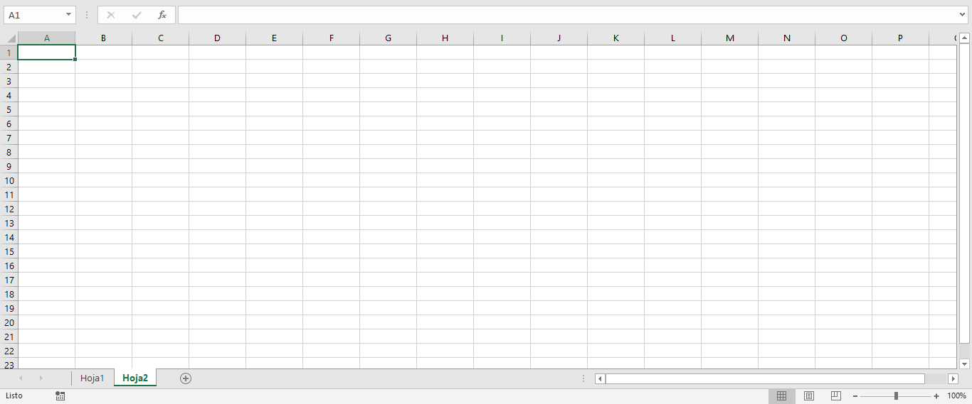
A
B
C
D
E
B
Es el espacio en el que aparecen los valores o las expresiones que escribimos en las celdas. Lo que veamos en esta barra puede no coincidir con lo que se muestra en las celdas.
Cuadro de nombres

C
Desde aquí se puede navegar por las hojas que componen al libro en el que se está trabajando. No hay límite práctico de la cantidad de hojas que pueden crearse.
Pestañas de hojas

D
Excel tiene una variedad de opciones de vista que te pueden ayudar en diferentes tareas, especialmente cuando vas a imprimir una hoja de cálculo.
Tipos de vistas y Zoom

E
Es el espacio donde se encuentran las celdas y donde se realiza el ingreso y procesamiento de datos.
Workflow

Hoja1

Curso Básico de Excel
Capítulo 4: La interfaz de Excel

Mira el capítulo en: | https://eltiotech.com/capitulo-4-interfaz-de-excel/
Suscríbete a El Tío Tech en YouTube: | https://www.youtube.com/eltiotech
Visita la web para ver más tutoriales: | https://eltiotech.com/

© Todos el contenido de este curso está sujeto a derechos de propiedad por las leyes de Derechos de Autor y demás Leyes relativas Internacionales por Miguel Vela - "El Tío Tech".

Ver todo el curso

